All
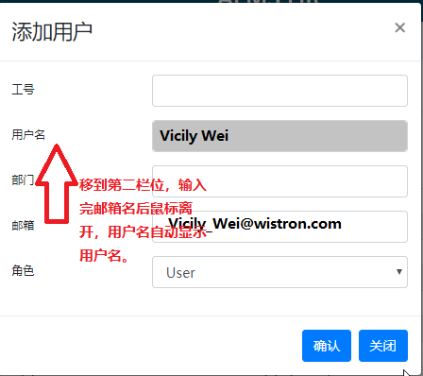
# | Description | Status | VerifyResult
系统管理
1 | 用户名称定义 -> 截取邮箱@前面的字串，下划线改为空格，首字母大写，修改用户信息时只能修改部门和角色
2 | 客户名称最大限制30码，客户名全部转成大写，客户名要唯一，存在不可以插入
3 | 部门名称全部转成大写，部门名称唯一，存在不可以插入
4 | 页面显示数据不用显示all, 页面最大显示50条，可选择10,20,30,40

预算编码
1 | 预算编码报表按条件筛选可以筛选到所有其他用户的报表
2 | 填写预算编码单签核人，PIC 改为输工号
3 | 页面显示数据不用显示all, 页面最大显示50条，可选择10,20,30,40
4 | 报表页面中有报表按钮改为下载

统计分析
1 | 图表数据默认显示DB中最新一笔数据的时间往前推7天的数据
2 | 图表数据不限制捞取时间段，页面将all显示去掉，页面最大显示50条，可选择10,20,30,40
3 | Fail次数区间设置设定后显示的图按有设定的区间显示
4 | 柱状图横坐标设定滑动显示，默认显示top10且按从大到小排序
5 | 图表和数据页面筛选增加spec, PN, PartName, 用户自己输入，都为模糊查询
6 | 问题分布图和NG数量图品名颜色不需保持一致
7 | 图表页面上方显示数据的取样条件+取样后total总数量
8 | 问题分布图，问题设备分布图和NG数量图默认显示top10，其他显示others, 可以选择top20, top30

设备保养及监控
1 | 我新增的设备中有删除的动作，若此设备有保养记录，删除设备也需删除设备下面的所有保养记录
2 | 设备既没有设定保养周期也没有设定保养次数时，状态为未设定（None），颜色显示为灰色
3 | 保养人为空时，设备保养监控第二个图横坐标显示空
4 | 图表不用显示品名，只显示正常，预警，超标，None四种状态
5 | 页面显示数据不用显示all, 页面最大显示50条，可选择10,20,30,40
6 | 收件方式：有设定保养人的，统计出此保养人下的达到预警的所有设备发提醒邮件 统计所有没有设保养人且达到预警的所有设备发送给设置中的收件人，每人最多收到两封（既是设备保养人也是设置收件人的情况），mail内容为：达到预警包含超标Total总数，预警数量，超标数量，设定每天凌晨四点定时开始作业。每天一次。
7 | 设备保养监控页面的“报表”按钮改为下载

NG率监控
1 | 图表不用显示品名，只显示正常，预警，超标三种种状态
2 | NG率监控页面的“报表”按钮改为下载
3 | 页面显示数据不用显示all, 页面最大显示50条，可选择10,20,30,40

数据来源
1 | AEMSLite主动去捞取(爬虫程序)： 1. 提供账号 2. 定时或实时 3. 间隔时间
2 | 自动方式：AEMS系统提供定时服务，若有丢过来的excel文件，则处理，否则等待 手动方式：在统计分析页面添加上传数据，User可以将excel上传至db 数据处理时，要根据SN+时间判断db中有无此数据，若有，则不插入，否则插入
3 | 需测试若正在处理的文件，再上传一份相同文件名的文件，会是怎么样的结果
4 | 需改为support xls,xlsx格式

